Sheet1 (2)
型号 | Rd-01 | Rd-03 | Rd-03_V2 | Rd-03H | Rd-03E
产品图片 | 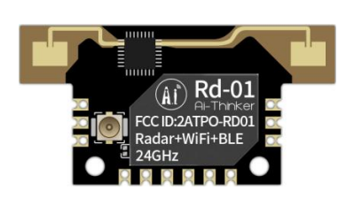 | 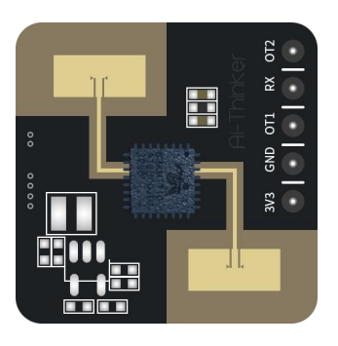 | 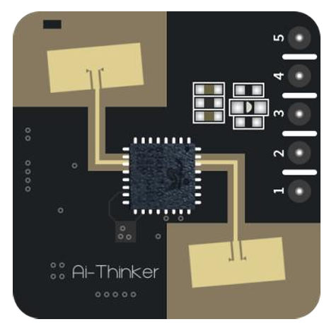 |  | 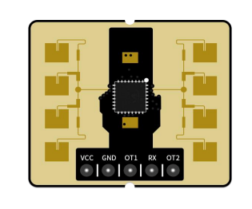
封装形式 | SMD-12/6Pin插座 | DIP-5 | DIP-5 | DIP-5 | DIP-5
产品尺寸 | 35.0*18.0*3.6(±0.2)mm | 20.0*20.0(±0.2)mm | 20.0*20.0(±0.2)mm | 35.0*7.0(±0.2)mm | 28.0*24.0(±0.2)mm
天线形式 | 雷达：板载天线 Wi-Fi&BLE：IPEX 座子 | 板载天线 | 板载天线 | 板载天线 | 板载天线
工作频段 | 雷达：24G ~24.25GHz Wi-Fi：2400 ~ 2483.5MHz | 24G ~24.25GHz | 24G ~24.25GHz | 24G ~24.25GHz | 24G ~24.25GH
芯片方案 | BL602+S3KM111L | S3KM1110 | S1KM0000 | S1KM0000 | S3KM111L
模组特性 | Bluetooth 5.0,WIFI:802.11b/g/n | * | * | * | *
供电范围 | 供电电压 3.0V ~ 3.6V，供电电流 ≥500mA | 供电电压 3.0V ~ 3.6V，供电电流 ≥200mA | 供电电压 3.0V ~ 3.6V，供电电流 ≥200mA | 供电电压 3.0V ~ 3.6V，供电电流 ≥200mA | 供电电压 5V，供电电流 ≥200mA
支持接口 | UART/GPIO/ADC/PWM/I2C/SPI | UART | UART | UART | UART
工作温度 | -40℃ ~ 85℃ | -40℃ ~ 85℃ | -40℃ ~ 85℃ | -40℃ ~ 85℃ | -40℃ ~ 85℃
储存温度 | -40℃ ~ 125℃, < 90%RH | -40℃ ~ 125℃, < 90%RH | -40℃ ~ 125℃, < 90%RH | -40℃ ~ 125℃, < 90%RH | -40℃ ~ 125℃, < 90%RH
IO口数量 | 8个 | 1个 | 1个 | 1个 | 1个
串口速率 | 默认256000bps | 默认115200bps | 默认115200bps | 默认115200bps | 默认256000bps
安全性 | WPS/WEP/WPA/WPA2 Personal/WPA3 | * | * | * | *
Flash | 默认 2MByte | * | * | * | *
认证 | SRRC、FCC、CE | CE、FCC | * | * | *
应用场景 | 智能家居、智慧安防、智慧照明、智能商业、新能源充电/停车监测设施等领域 | 智能家居、智慧安防、智慧照明、智能商业、新能源充电/停车监测设施等领域 | 智能家居、智慧安防、智慧照明、智能商业、新能源充电/停车监测设施等领域 | 智能家居、智慧安防、智慧照明、智能商业、新能源充电/停车监测设施等领域 | 智能家电、智能商业、智慧安防、智慧照明
功能特点 | 1、WiFi+BLE+雷达，传感与连接的搭配，数据上传、远程控制轻松实现 2、支持人体存在、微动、运动等状态感应，识别精准 3、支持贴片，插件，排线三种连接方式，使用方便 4、距离、灵敏度等参数可根据场景灵活配置，应用场景更广泛 5、高灵敏度、准确测距、探测范围广 6、小体积易安装，即插即用 7、抗干扰能力强，极具性价比 | 1、24GHz 单雷达，高性能24GHz一发一收天线，天线波束窄、分辨率高、频带宽、抗干扰力强 2、可检测到微动、运动状态下的人体目标，识别精准 3、持续工作时平均电流50mA 4、提供可视化工具，支持配置探测距离区间和目标消失延迟时间 5、具有底噪检查功能，可提高抗干扰能力，减少误触发 6、近距离0.2m感应，无检测盲区；支持感应范围划分，完全屏蔽区间外干扰 7、探测角度大，覆盖范围达到±60° 8、超小模组尺寸：20*20mm，即插即用，实时上报探测结果 9、支持挂壁、挂顶等安装方式，性价比高。 | 1.采用DIP封装，标准2.54mm排针兼容 2.0mm 排针 2.雷达支持24GHz ISM频段 3.雷达天线支持1收1发，天线波束窄、分辨率高、频带宽、抗干扰力强 4.雷达最远感应距离为可达10米 5.雷达探测角度大，覆盖范围可达±60度 6.雷达区间内准确识别，支持感应范围划分，屏蔽区间外干扰 7.超小模组尺寸：20*20mm，即插即用，实时上报探测结果 8.可以通过串口实现雷达的智能调参，方便快捷 9.支持挂顶、挂壁等多种安装方式 10.支持自动生成检测门限（可实现场景的底噪过滤，灵活调整触发检测门限） 11.支持UART 12.3.3V/5V电源供电，支持3.0~3.6V/4.5~5.5V 宽电压范围；默认3.3V供电版本 13.新增人体存在检测、静卧检测 | 1.采用DIP封装，标准2.54mm排针 2.雷达支持24GHz ISM频段 3.雷达天线支持1收1发，天线波束窄、分辨率高、频带宽、抗干扰力强 4.雷达最远感应距离为可达10米 5.雷达探测角度大，覆盖范围可达±60度 6.雷达区间内准确识别，支持感应范围划分，屏蔽区间外干扰 7.超小模组尺寸：35.0*7.0mm，即插即用，实时上报探测结果 8.可以通过串口实现雷达的智能调参，方便快捷 9.支持挂顶、挂壁等多种安装方式 10.支持自动生成检测门限（可实现场景的底噪过滤，灵活调整触发检测门限） 11.支持UART 12.3.3V/5V电源供电，支持3.0~3.6V/4.5~5.5V 宽电压范围；默认3.3V供电版本 13.新增人体存在检测、静卧检测 | 1、24GHz 单雷达，高性能24GHz一发一收微带天线，天线波束窄、分辨率高、频带宽、抗干扰力强 2、可检测到微动、运动状态下的人体目标 3、可实现精准测距/手势感应 4、持续工作时平均电流 48mA@20Hz 上报频率 5、提供可视化工具，支持配置探测距离区间、按距离门设置灵敏度 6、运动人体感应最远距离6m，微动人体感应最远距离3.5m 7、高精度测距：30cm~350cm±5cm;350cm~600cm±5% 8、精准测距固件：人体感应模组探测范围方位角±20°，俯仰角±45° 9、手势识别固件：探测方位角±20°，俯仰角±40°
型号 | Rd-03D | Rd-03D_V2 | Rd-03L | Rd-03L_V2 | Rd-04
产品图片 |  |  | 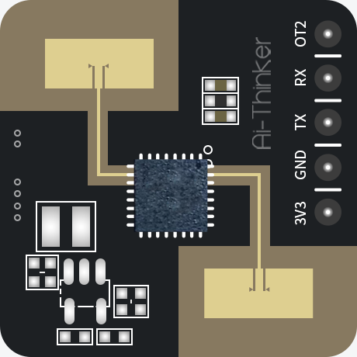 | 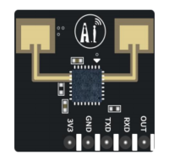 | 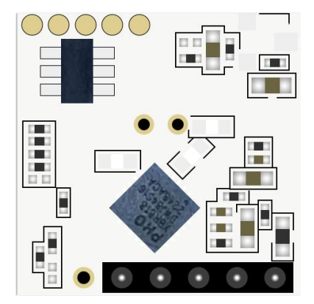
封装形式 | 1*4P-1.25mm 插座接口 | 1*4P-1.25mm 插座接口 | DIP-5 | DIP-5 | DIP-5
产品尺寸 | 15.0*44.0(±0.2)mm | 15.0*44.0(±0.2)mm | 20.0*20.0(±0.2)mm | 17.5*19.0(±0.2)mm | 15.0*15.0(±0.2)mm
天线形式 | 板载天线 | 板载天线 | 板载天线 | 板载天线 | 板载天线
工作频段 | 24G ~24.25GHz | 24G ~24.25GHz | 24G ~24.25GHz | 24G ~24.25GHz | 10.275G ~10.775GHz
芯片方案 | S5KM312CL | ICL1122 | ICL1112 | ICL1112 | XBR818
模组特性 | * | * | * | * | *
供电范围 | 供电电压 5V，供电电流 ≥200mA | 供电电压 5V，供电电流 ≥200mA | 供电电压 3.0V ~ 3.6V，平均供电电流0.1mA（1Hz上报频率） | 供电电压 3.0V ~ 3.6V，平均供电电流73.322μA （1Hz上报频率） | 供电电压 3.0V ~ 3.6V，供电电流 ≥100mA
支持接口 | UART | UART | UART | UART | IIC
工作温度 | -40℃ ~ 85℃ | -40℃ ~ 85℃ | -40℃ ~ 85℃ | -40℃ ~ 85℃ | -40℃ ~ 85℃
储存温度 | -40℃ ~ 125℃, < 90%RH | -40℃ ~ 125℃, < 90%RH | -40℃ ~ 125℃, < 90%RH | -40℃ ~ 125℃, < 90%RH | -40℃ ~ 125℃, < 90%RH
IO口数量 | 无 | 无 | 1个 | 1个 | 2个
串口速率 | 默认256000bps | 默认256000bps | 默认256000bps | 默认256000bps | *
安全性 | * | * | * | * | *
Flash | * | * | * | * | *
认证 | * | * | * | * | *
应用场景 | 智能家居、智能商业、卫浴、智慧照明 | 智能家居、智能商业、卫浴、智慧照明 | 智能家居、智慧安防、智慧照明、智能商业、新能源充电/停车监测设施等领域 | 智能家居、智慧安防、智慧照明、智能商业、新能源充电/停车监测设施等领域 | 智能家居、智能安防、智慧开关照明等领域
功能特点 | 1、24GHz 单雷达，高性能24GHz一发两收微带天线，天线波束窄、分辨率高、频带宽、抗干扰能力强 2、精准运动目标定位与跟踪，可实现多人运动轨迹识别 3、最远探测范围8m 4、提供可视化配置工具，支持多目标检测/单目标检测，实时显示被跟踪目标的距离、角度、速度、位置等信息 5、探测范围方位角±60°，俯仰角±30° 6、超小模组尺寸：15*44mm，即插即用，实时上报探测结果 7、挂壁安装 | 1、24GHz 单雷达，高性能24GHz一发两收微带天线，天线波束窄、分辨率高、频带宽、抗干扰能力强 2、精准运动目标定位与跟踪，可实现多人运动轨迹识别 3、单人模式下，可实现人体存检测； 4、最远探测范围8m 5、提供可视化配置工具，支持多目标检测/单目标检测，实时显示被跟踪目标的距离、角度、速度、位置等信息 6、探测范围方位角±60°，俯仰角±30° 7、超小模组尺寸：15*44mm，即插即用，实时上报探测结果 8、挂壁安装 | 1、24GHz 单雷达，电池供电超低功耗，极简化24GHz一发一收天线，天线波束窄、分辨率高、频带宽、抗干扰力强 2、可检测到微动、运动状态和静止状态下的人体目标，识别精准 3、超低功耗，持续工作时平均电流0.1mA（1Hz上报频率） 4、提供可视化工具，支持配置探测距离区间、目标消失延迟时间、人体存在状态和目标人体距离上报频率 5、具有底噪检查功能，可提高抗干扰能力，减少误触发 6、近距离0.5m感应，无检测盲区； 7、探测角度大，覆盖范围达到±60° 8、超小模组尺寸：20*20mm，即插即用，实时上报探测结果 9、支持挂壁、挂顶等安装方式，性价比高。 | 1、24GHz 单雷达，电池供电超低功耗，极简化24GHz一发一收天线，天线波束窄、分辨率高、频带宽、抗干扰力强 2、可检测到微动、运动状态和静止状态下的人体目标，识别精准 3、超低功耗，持续工作时平均电流80μA（1Hz上报频率） 4、提供可视化工具，支持配置探测距离区间、目标消失延迟时间、人体存在状态和目标人体距离上报频率 5、具有底噪检查功能，可提高抗干扰能力，减少误触发 6、近距离0.5m感应，无检测盲区； 7、探测角度大，覆盖范围达到±60° 8、超小模组尺寸：17.5*19.0mm，即插即用，实时上报探测结果 9、支持挂壁、挂顶等安装方式，性价比高。 | 1、10.525GHz 单雷达，X波段，具备延时设置、感知范围可调和光强度检测等能力 2、可检测到微动、运动状态下的人体目标，识别精准 3、支持常供电模式和可调占空比低功耗模式，脉冲供电模式下电流低至110μA 4、可集成光敏元件（可选项） 5、探测角度大，覆盖范围达到±50°，最远感应距离可达6.5米 6、超小模组尺寸：15*15mm，即插即用 7、支持挂壁、挂顶等安装方式，主要针对低成本、低功耗的应用领域。

